상품제안서
페니체 폴딩 네임택 | 상품코드: F08969

 |  |  |  |  |  |  | 02-412-0044 | www.easy1.co.kr
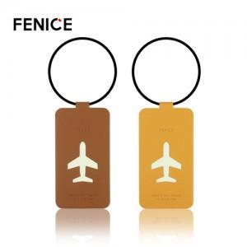

【상세/제작정보】 | 박사이즈 4*2cm이내 사이즈(커질경우 추가비용 발생합니다.)

【인쇄/포장옵션】 | 불박, 금박 / OPP(비닐)

【공급단가】 | 수량 | 200~ | 500~ | 1,000~ | 3,000~ | 5,000~
*VAT별도 | 단가 | 4,900원 | 4,720원 | 4,550원 | 4,370원 | 4,200원

【상품 URL】 | https://dev.easy1.co.kr:443/src/goods_detail.php?gdno=8969

